Activos
Reporte dinámico

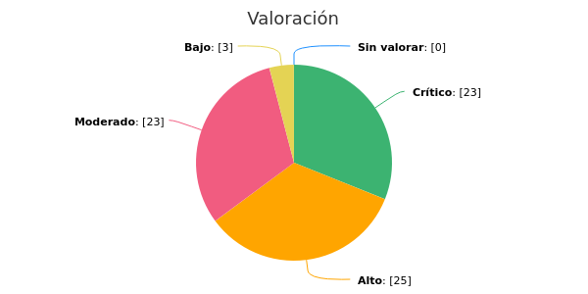 |  |  | 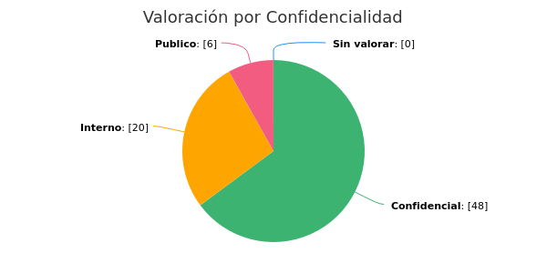

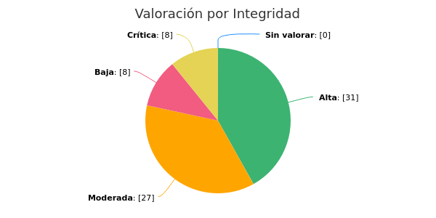 |  |  | 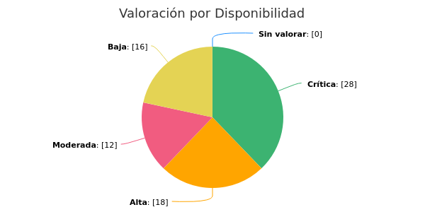

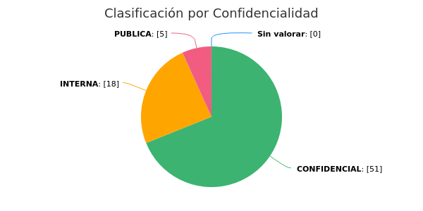 |  |  | 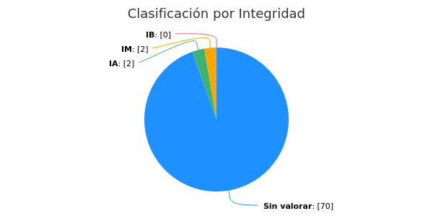

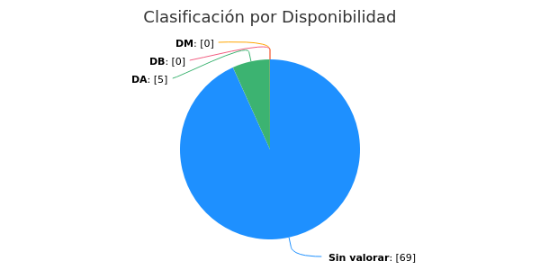

Macroproceso | Proceso | Id | Activo | Descripción | Tipo | Etapa | Ubicación física | Ubicación electrónica | Custodios | Propietarios | Actividades | Estado | Aprobado | Fecha de última módificación a identificación | Valoración | Confidencialidad | Integridad | Disponibilidad | Confidencialidad - Justificación | Integridad - Justificación | Disponibilidad - Justificación | Fecha de última valoración | Confidencialidad - Clasificación | Integridad - Clasificación | Disponibilidad - Clasificación | Fecha de último tratamiento | Clasificacion Ciberactivo - Es un ciberactivo | Clasificacion Ciberactivo - Tipo de Ciberactivo | Clasificacion Ciberactivo - Descripcion de Ciberactivo | Generales del Proveedor - Nombre del Proveedor | Generales del Proveedor - Valoracion de SI-CS del proveedor | Generales del Proveedor - Plan de continuad de Negocio del proveedor | Generales del Proveedor - Certificaciones del proveedor | Generales del Proveedor - Evidencias de pruebas de S.I- CS | Datos complementarios - Contiene Datos personales | Datos complementarios - Activo incluido en el Plan de Continuidad
Macroproceso | Administración del Negocio | 8 | SIFI | ADMINISTRATIVA - Aplicación Core de Negocio | Aplicación | Tratamiento | Datacenter Principal(Triara)/Secundario(Calle 26) |  | Jefe de Sistemas | Vicepresidente Administrativo | Estructuración del Negocio - Alistamiento del Negocio; Administración del Negocio - Análisis de Estados Financieros; Administración del Negocio - Cartera Vencida por Comisiones Fiduciarias; Administración del Negocio - Carteras Vencidas por Comisiones Fiduciarias; Administración del Negocio - Compra y venta de inversiones; Administración del Negocio - Conciliaciones bancarias; Administración del Negocio - Cumplimiento de Obligaciones Tributarias; Administración del Negocio - Escrituración de unidades resultantes de proyectos inmobiliarios; Estructuración del Negocio - Estructuración de Negocios; Administración del Negocio - Facturación y cartera; Administración del Negocio - Ingresos; Administración del Negocio - Liberación de recursos en un contrato de administración de preventas; Administración del Negocio - Liberación de recursos en un contrato de administración de preventas.; Gestión de Riesgos - Modelo de valor de riesgo - VaR.; Gestión de Riesgos - Modelo del Indicador de Riesgo de Liquidez - IRL FIC´S y Sociedad; Gestión de Riesgos - Monitoreo SARLAFT; Administración del Negocio - Pagos; Administración del Negocio - Rendición de Cuentas; Administración del Negocio - Rendición de Cuentas de Negocios; Administración del Negocio - VaR Mensual; Administración del Negocio - Vinculaciones | Sí | Sí | 2021-07-13 06:13 PM | Crítico | Confidencial | Crítica | Crítica |  |  |  | 2020-07-28 02:48 PM | CONFIDENCIAL |  |  | 2020-07-03 02:22 PM | No | Organización - Virtual |  | ITC | ITC- Valoración de Seguridad de la Información para prroveedores critico... V2.pdf |  |  |  | Sí | Sí
Macroproceso | Administración del Negocio | 10 | RECONOCER | OPERACIONES - Sistema utilizado por el área de vinculaciones para identificar la información básica de las personas que se vinculan a la entidad. Contiene: Dirección, teléfono, correos electrónicos | Aplicación | Tratamiento | Externo - Acceso web |  | Auxiliar De Verificaciones , Analista De Vinculaciones, Auxiliar De Vinculaciones, Director de Operaciones | Gerente Regional Antioquia Y Eje Cafetero, Vicepresidente de Operaciones | Administración del Negocio - Vinculaciones | Sí | Sí | 2021-01-06 03:28 PM | Alto | Confidencial | Moderada | Moderada |  |  |  | 2020-07-03 02:22 PM | CONFIDENCIAL |  |  | 2020-07-03 02:22 PM | Sí | Organización - Virtual |  |  |  |  |  |  | Sí | No
Macroproceso | Administración del Negocio | 11 | PREVENTAS WEB | OPERACIONES - Preventas WEB es una herramienta que reúne un conjunto de funcionalidades para brindar a la Fiduciaria la facilidad de habilitar en su Sitio Web las operaciones de consulta de los proyectos inmobiliarios relacionados ya sea al constructor o al comprador. Con esta aplicación la Fiduciaria ofrece a sus clientes una herramienta tecnológica que facilita la entrega de información actualizada y la prestación de servicios en línea para el manejo de proyectos de preventa o inmobiliarios. | Aplicación | Tratamiento | Datacenter Principal(Triara)/Secundario(Calle 26) |  | Director de Operaciones | Coordinador(A) De Operaciones , Director de Operaciones, Gerente Regional Antioquia Y Eje Cafetero, Vicepresidente de Operaciones | Administración del Negocio - Liberación de recursos en un contrato de administración de preventas; Administración del Negocio - Vinculaciones | Sí | Sí | 2021-01-06 03:28 PM | Alto | Confidencial | Alta | Alta |  |  |  | 2020-07-03 02:22 PM | CONFIDENCIAL |  |  | 2020-07-03 02:22 PM | Sí | Organización - Virtual |  |  |  |  |  |  | Sí | No
Macroproceso | Administración del Negocio | 12 | WIN EXTRA | OPERACIONES - Aplicación de consulta de extractos de clientes hasta mayo 2006 | Aplicación | Tratamiento | Red - Unidad M - Tesowin |  | Director de Operaciones | Director de Operaciones | SAC Atención al Cliente - Aten. Ordenes embargo y desembargo; SAC Atención al Cliente - Atención de requerimientos de la entidad; Administración del Negocio - Facturación y cartera; Liquidación del Negocio - Liquidación de Negocios; Administración del Negocio - Rendición de Cuentas de Negocios; SAC Atención al Cliente - SAC- sistema de atención al consumidor financiero | Sí | Sí | 2021-01-06 03:28 PM | Alto | Confidencial | Crítica | Baja |  |  |  | 2020-12-14 08:20 AM | CONFIDENCIAL |  |  | 2020-07-03 02:22 PM | No |  |  |  |  |  |  |  | No | Sí
Macroproceso | Administración del Negocio | 13 | FAST REPORTING | FINANCIERA Se realiza el proceso para generar la taxonomina bajo XBRL con el fin de remitirla trimestralmente a la SFC. | Aplicación | Tratamiento | Datacenter Principal(Triara)/Secundario(Calle 26) |  | Gerente Financiero | Gerente Financiero | Administración del Negocio - Análisis de Estados Financieros | Sí | Sí | 2021-01-06 03:29 PM | Bajo | Publico | Moderada | Moderada |  |  | Depende de la fecha del suceso, este aplicativo lo utilizamos de manera trimestral para reporte a la SFC. | 2020-10-27 10:14 AM | CONFIDENCIAL |  |  | 2020-07-03 02:22 PM | No |  |  |  |  |  |  |  | No | Sí
Macroproceso | Administración del Negocio | 14 | COLSOFTWARE | FINANCIERA - APLICATIVO DE CONTABILIDAD ANTERIOR A 2006 QUE YA NO CUENTA CON LICENCIA NI PROVEEDOR. | Aplicación | Tratamiento | Estacion de trabajo |  | Gerente Financiero, Jefe de Sistemas | Gerente Financiero | Administración del Negocio - Análisis de Estados Financieros | Sí | Sí | 2021-01-06 03:29 PM | Moderado | Interno | Baja | Baja |  |  | Este aplicativo se utiliza de forma muy extemporánea, corresponde a la contabilidad de la sociedad, los fondos y fideicomisos antes de 2006. | 2020-10-27 10:20 AM | CONFIDENCIAL |  |  | 2020-07-03 02:22 PM | No |  |  |  |  |  |  |  | No | No
Macroproceso | Administración del Negocio | 15 | Firma Digital | FINANCIERA - Clave para proceder con firma digital | Otros | Tratamiento | Equipos autorizados |  | Gerente Financiero | Gerente Financiero , Presidente | Administración del Negocio - Análisis de Estados Financieros; Administración del Negocio - Cumplimiento de Obligaciones Tributarias; Administración del Negocio - Facturación y cartera; Administración del Negocio - VaR Mensual | Sí | Sí | 2021-01-06 03:29 PM | Alto | Confidencial | Alta | Alta |  |  |  | 2020-10-27 10:39 AM | CONFIDENCIAL |  |  | 2020-07-03 02:22 PM | Sí |  |  |  |  |  |  |  | No | Sí
Macroproceso | Administración del Negocio | 16 | Certicamara | FINANCIERA - Aplicación Utilizada para firma digitalmente los archivos requeridos para transmisión o por solicitud de la SFC, solicitados por algunos entes o externos. Tambien permite visualizar archivos que vengan firmados. | Software | Tratamiento | Equipos autorizados |  | Gerente Financiero , Jefe de Contabilidad | Gerente Financiero | Administración del Negocio - Análisis de Estados Financieros; Administración del Negocio - Cumplimiento de Obligaciones Tributarias; Administración del Negocio - Facturación y cartera; Administración del Negocio - VaR Mensual | Sí | Sí | 2021-01-06 03:29 PM | Alto | Confidencial | Alta | Alta |  |  |  | 2020-10-27 10:40 AM | CONFIDENCIAL |  |  | 2020-07-03 02:22 PM | Sí |  |  |  |  |  |  |  | No | Sí
Macroproceso | Gestión de la Sociedad | 17 | SARA | GESTIÓN HUMANA -Software para la administración de novedades de nomina y pago del personal | Aplicación | Tratamiento | Datacenter Secundario(Calle 26) - Datacenter Triara. |  | Jefe de Sistemas | Vicepresidente Administrativo | Gestión de la Sociedad - Administración de Nómina | Sí | Sí | 2021-02-15 02:57 PM | Alto | Confidencial | Crítica | Moderada |  |  |  | 2020-07-28 02:50 PM | CONFIDENCIAL |  |  | 2020-07-03 02:22 PM | Sí |  | Aplicativo de gestión y administración de novedades sobre la Nómina de la Fiduciaria. |  |  |  |  |  | Sí | Sí
Macroproceso | Gestión de la Sociedad | 18 | ISOLUCIÓN | GESTIÓN HUMANA -Software para la administración del Sistema de Gestión de Calidad y SGSST. | Aplicación | Tratamiento | Externo - Acceso web |  | Jefe de Gestión Humana y Calidad | Vicepresidente Administrativo | Direccionamiento Calidad - Control de documentos y registros; Direccionamiento Calidad - Generación de mejora continua | Sí | Sí | 2021-02-15 02:57 PM | Moderado | Interno | Moderada | Baja |  |  |  | 2020-07-03 02:22 PM | INTERNA |  |  | 2020-07-03 02:22 PM | Sí | Organización - Virtual | Aplicativo vía web para administración y gestión del SGC y SST. |  |  |  |  |  | Sí | No
Macroproceso | Gestión de la Sociedad | 20 | PÁGINA WEB | Software para la divulagción de información relevante en la relación de la Fiduciaria y terceros interesados en el negocio. | Aplicación | Tratamiento | Externo - Acceso web |  | Analista De Mercadeo | Vicepresidente Administrativo |  | Sí | Sí | 2021-06-29 04:19 PM | Moderado | Publico | Baja | Alta |  |  |  | 2021-06-24 12:53 PM | PUBLICA |  |  | 2020-07-03 02:22 PM | Sí | Organización - Virtual |  |  |  |  |  |  | Sí | No
Macroproceso | Gestión de la Sociedad | 21 | SAMANTA | GESTIÓN HUMANA - Software para la administración y seguimiento de casos sobre inconveniente presentados en el Softtware SARA | Aplicación | Tratamiento | Externo - Acceso web |  | Analista De Nomina | Vicepresidente Administrativo | Gestión de la Sociedad - Administración de Nómina | Sí | Sí | 2021-02-15 02:57 PM | Moderado | Interno | Baja | Baja |  |  |  | 2021-02-11 03:40 PM | INTERNA |  |  | 2020-07-03 02:22 PM | Sí | Organización - Virtual | Acceso vía web para reporte, gestión y seguimiento de casos de mesa de ayuda para el aplicativo SARA. |  |  |  |  |  | No | No
Macroproceso | Administración del Negocio | 22 | MASTER TRADER | COMPRA y VENTA DE INVERSIONES - Sistema de negociación de la BVC. | Aplicación | Tratamiento | Datacenter Secundario(Calle 26) |  | Especialista Riesgo de Mercado, Gerente de Riesgos , Oficial de Seguridad de la Información y Continuidad del Negocio, Trader, Trader De Fondos, Trader Junior | Gerente de Inversiones | Administración del Negocio - Compra y venta de inversiones | Sí | Sí | 2021-01-06 03:29 PM | Crítico | Confidencial | Alta | Crítica |  |  |  | 2020-07-03 02:22 PM | CONFIDENCIAL |  |  | 2020-07-03 02:22 PM | No |  |  |  |  |  |  |  | No | Sí
Macroproceso | Administración del Negocio | 23 | PRECIA | COMPRA y VENTA DE INVERSIONES - Sistema de información y generación de precios para el proceso de valoración de los portafolios. | Aplicación | Tratamiento | Externo - Acceso web |  | Director de backoffice, Especialista Riesgo de Mercado | Gerente de Inversiones | Administración del Negocio - Compra y venta de inversiones | Sí | Sí | 2021-01-06 03:29 PM | Alto | Publico | Alta | Crítica |  |  |  | 2020-11-03 04:54 PM | PUBLICA |  |  | 2020-07-03 02:22 PM | Sí | Organización - Virtual | Página web |  |  |  |  |  | No | No
Macroproceso | Administración del Negocio | 24 | SET-ICAP | COMPRA y VENTA DE INVERSIONES - Sistema de negociación alterno a BVC para Deuda Privada y aumentar los cupos disponibles con el Mercado. | Aplicación | Tratamiento | Externo - Acceso web |  | Trader, Trader De Fondos, Trader Junior | Gerente de Inversiones | Administración del Negocio - Compra y venta de inversiones | Sí | Sí | 2021-01-06 03:29 PM | Moderado | Confidencial | Baja | Baja |  |  |  | 2020-11-03 04:47 PM | CONFIDENCIAL |  |  | 2020-07-03 02:22 PM | Sí |  |  |  |  |  |  |  | No | No
Macroproceso | Administración del Negocio | 25 | Bloomberg | COMPRA y VENTA DE INVERSIONES - Sistema de información para la generación de informes económicos. | Aplicación | Tratamiento | Externo - Acceso web |  | Analista Economico | Gerente de Inversiones | Administración del Negocio - Compra y venta de inversiones | Sí | Sí | 2021-01-06 03:28 PM | Moderado | Publico | Moderada | Alta |  |  |  | 2020-11-03 04:45 PM | PUBLICA |  |  | 2020-07-03 02:22 PM | Sí | Organización - Virtual | Plataforma WEB |  |  |  |  |  | No | No
Macroproceso | Gestión de Riesgos | 26 | R-studio | Software estadístico para la modelación de principales variables económicas locales e internacionales. | Software | Tratamiento | Calle 26 |  | Gerente de Riesgos | Gerente de Riesgos | Gestión de Riesgos - Monitoreo SARLAFT | Sí | Sí | 2021-06-08 09:47 AM | Moderado | Interno | Moderada | Moderada |  |  |  | 2021-05-25 10:49 AM | CONFIDENCIAL |  |  | 2020-07-03 02:22 PM | No | Organización - Virtual | Esta aplicación es de uso interno para el area de cumplimiento exclusivamente. Su ejecución solo puede ser efectuada en los equipos que tengan esta herramienta instalada localmente pero los procesos son almacenados en red corporativa de acceso confidencial solo para el área de riesgos. |  |  |  |  |  | No | No
...

